표지
인터페이스 정의서

2024. 04. 23

EMAIL SAMPLE
일 1회 BATCH 실행 후 EMAIL 발송 내용

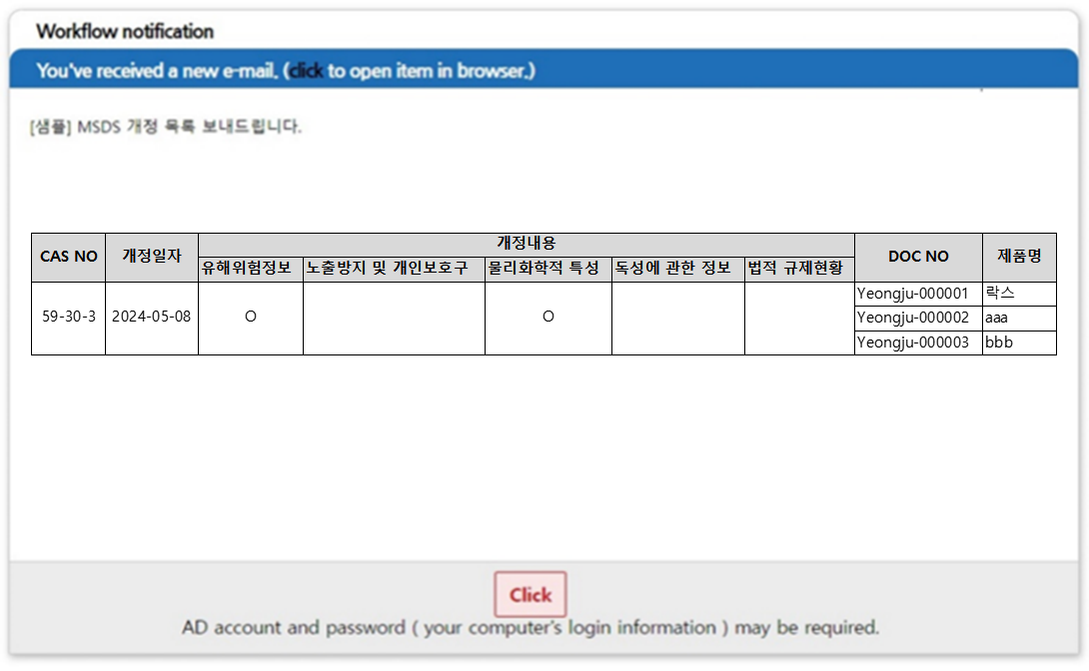

 | doc_no와 매핑되는 epm부서정보도 컬럼표시 (2024.05.13 추가)

Interface Flow EPM_BATCH
EPM
EHS
Q. 에러 데이터는 어떻게 처리할건지?
에러 케이스마다 처리프로세스 필요
(에러케이스 정의는 파일로 전달 예정)
MSDS_PLANTMAP

사업, 공정, 세부공정, 취급부서에 대한 mapping 정보
MSDS_MATERIAL_USEPLANT
❷ USEPLANT 테이블 INSERT
1에서 생성된 TARGET_MATERIAL_ID => MSDS_MATERIAL_USEPLANT.TARGET_MATERIAL_ID
BASIC의 DEPT_NM => PLANT_PRCS_LVL2 (MSDS_PLANTMAP에서 mapping된 코드)
USE_PROCESS => PLANT_PRCS_LVL3 (MSDS_PLANTMAP에서 mapping된 코드)
해당 DOC_NO에 맞춰 데이터 insert
<EPM BATCH> 매일 오전 03시 마다 수행
(INTF_TARGET_MSDS_BASIC 테이블의 APPLY_FLAG=Null or 'N'인 DOC_NO 추출 후 인터페이스 실행

INTF_TARGET_MSDS_BASIC
FLAG=N인 BASIC 데이터
MSDS_MATERIAL_TARGET

INTF_TARGET_MSDS_CAS
❶ TARGET 테이블 INSERT
INTF_TARGET_MSDS_BASIC.DOC_NO = > MSDS_MATERIAL_TARGET.MATERIAL_ID
해당 DOC_NO에 맞춰 데이터 insert

INTF_TARGET_MSDS_ATCH
MSDS_CHEMICAL_SUBSTANCE

FLAG=N인 CAS 데이터
MSDS_MATERIAL_SUBSTANCE

❸ SUBSTANCE 테이블 INSERT
INTF_TARGET_MSDS_BASIC.DOC_NO = INTF_TARGET_MSDS_CAS.DOC_NO 인 데이터를 CAS에서 가져와서 해당 CASNO를 MSDS_CHEMICAL_SUBSTANCE에서 조회해서 위 테이블에 insert
MSDS_CHEMICAL_SUBSTANCE에 casno없으면 데이터 insert 후 MSDS_CHEMICAL_SUBSTANCE 구성
casno있으면 데이터 update 후 MSDS_CHEMICAL_SUBSTANCE 구성

CMT_ATCH_MTRL
서버 스토리지
FLAG=N인 ATCH 데이터
개발 : D:\Tomcat 7.0_Tomat-AsiaEHS\webapps\ROOT\upload\msds
운영 : D:\apache-tomcat-7_AsiaEHS\webapps\ROOT\upload\msds
globals.properties 에 정의되어 있음 : FILE.UPLOAD.PATH

➍ 첨부파일 테이블 INSERT
INTF_TARGET_MSDS_BASIC.DOC_NO = INTF_TARGET_MSDS_ATCH.DOC_NO 인 데이터를 ATCH에서 가져와서 해당 DOC_NO에 맞춰 데이터 insert

➎ INTF_TARGET_MSDS_BASIC 테이블 FLAG update
➍까지 완료된 경우 INTF_TARGET_MSDS_BASIC 테이블의 APPLY_FLAG='Y' update,
❶~➍ 과정에 오류가 있었던 경우 'E' update후 ERROR_MSG에 에러내용 저장, 해당 DOC_NO 관련 데이터 모두 ROLLBACK

Interface Flow MSDS_BATCH
EHS

<MSDS BATCH> 매일 오전 04시 마다 수행
MSDS_CHEMICAL_SUBSTANCE 데이터 UPT_DATE 기준으로 MSDS개정일자 오래된 순서로 {500개} 씩 MSDS UPDATE 인터페이스 실행
(개당 3-5초, 500개 기준 41분소요)

MSDS UPDATE 시 개정일자 (KOSHA_REVISION_DATE)가 변경된 경우 MSDS_REVISION_HISTORY에 개정이력 INSERT
MSDS_REVISION_HISTORY

MSDS_CHEMICAL_SUBSTANCE

개정 데이터
❶ 개정데이터 리스트업
UPDATE한 데이터 중 개정일자 (KOSHA_REVISION_DATE) 가 변경된 데이터의 CHEMICAL_SUBSTANCE_ID 리스트업

MSDS UPDATE BATCH 로그 테이블
= MSDS_CHEMICAL_SUBSTANCE_IF
MSDS_CHEMICAL_SUBSTANCE.upt_date desc 500개 UPDATE

MSDS_MATERIAL_SUBSTANCE

❷ MSDS데이터에 따른 DOC_NO 리스트업
개정데이터의 CHEMICAL_SUBSTANCE_ID = MSDS_MATERIAL_SUBSTANCE.CHEMICAL_SUBSTANCE_ID 인
TARGET_MATERIAL_ID를 추출 후 MSDS_MATERIAL_TARGET에서 DOC_NO(MATERIAL_ID)를 리스트업
=> 해당 화학물질을 포함하는 DOC_NO 리스트업 가능

MSDS_MATERIAL_TARGET

Q. 어떤 데이터를 담장자에게 전송할지?
이메일로 전송할 데이터 col 지정 필요

INTF_SENDMAIL
❸ INTF_SENDMAIL 테이블에 INSERT
각각 테이블에서 전송원하는 데이터 뽑아서 INTF_SENDMAIL 테이블에 insert
ex) CASNO, 개정일자, DOC_NO, 물질명

Q. 화학물질 담당자 지정?
시스템>시스템운영자>사원정보관리 (CMT_EMP TABLE)에 화학물질담당자 컬럼을 추가하여 사업장에 따른 화학물질 담당자 지정 제안

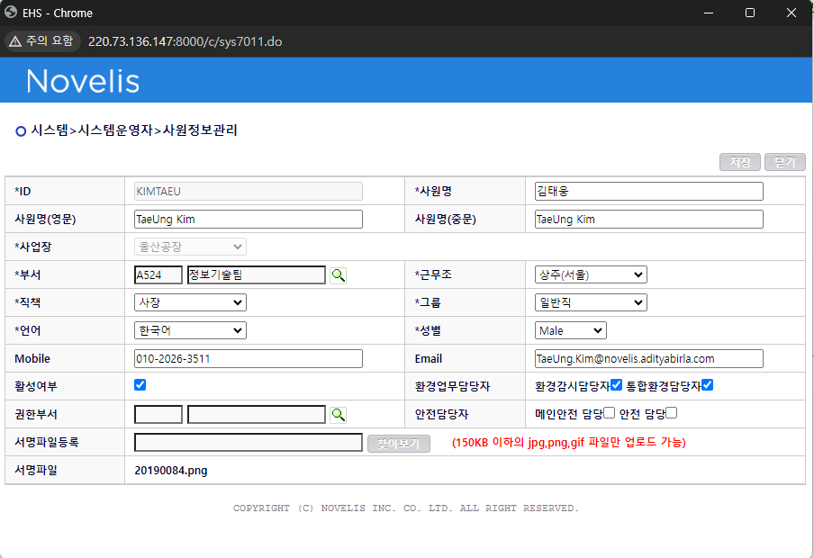
➍ CMT_EMP 화학물질 담당자 정보에 따라 맞게 데이터 분류 후 이메일 전송

CMT_EMP

해당 사업장
화학물질 담당자

화학물질 담당자 추가

➎ INTF_SENDMAIL 테이블 FLAG update
이메일 전송 성공시 INTERFACED_FLAG='Y'로 변경, 에러시 'E' 로 변경 후 INTERFACED_MSG에 에러내용 기록

SYCNS_문의사항
Table | 문의사항 | 답변 | 추가문의 | 답변 | 참고
INTF_TARGET_MSDS_BASIC | PLANT가 X, DOC_NO은 사업장이름을 포함하고 있는 경우 => DOC_NO의 앞부분을 잘라서 사업장으로 써도 될지 plant의 사업장, DOC_NO의 사업장 중에 어떤걸 기준으로 할지 | DOC_NO의 사업장으로 사용하면 됩니다. | Plant도 'x'로 표기되어 있고 Doc No에도 사업장이 미표기 된 경우도 있습니다. ㅠㅠ | 이런건 무시하세요
INTF_TARGET_MSDS_BASIC | 사업장, 공정, 세부공정(PLANT, DEPT_NM,USE_PROCESS) 에 대한 정확한 mapping 필요 추가로 취급부서코드 mapping 필요 => 부서담당자가 위험성평가 가능 |  |  | 양시스템간 부서정보가 서로 다르므로 매핑기능 및 화면 필요함 | 유선상 협의
INTF_TARGET_MSDS_BASIC | 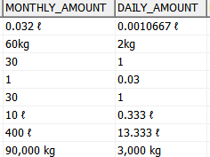 월취급량, 일취급량 데이터 기준 필요 단위없는 경우 단위 필요 | 단위가 없는 경우 EHS시스템의 MSDS 마스터데이터 관리 화면에 단위를 입력 저장할 수 있도록 해주시고 단위가 없는 데이터를 위험성평가에 사용하는 경우 단위를 위험성평가 화면에서 단위를 입력할 수 있도록 해야합니다. | 월취급량을 기준으로 일수로 나누어 사용해야 하는지 아니면 일취급량만 사용 할지? ex) 월취급량 30 일취급량 1인 경우 월취급량/30으로 계산이 맞아서 어느쪽을 기준으로 해도 상관없습니다 50,0.2 인경우 월취급량/30=일취급량 계산은 맞지만 일취급량X30=월취급량 계산은 안맞습니다. 30,0.3 인경우 월취급량/30=일취급량, 일취급량X30=월취급량 어느쪽으로 해도 안맞습니다. 잘못된 데이터로 판단됩니다. 이런경우 어느쪽을 기준으로 다른한쪽을 계산해내야할지가 궁금합니다. 참고로 위험성 평가시에는 일취급량만 사용하고 있습니다 | 25일 업무 협의시 논의 필요함 |  | 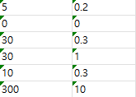
INTF_TARGET_MSDS_CAS | 처리여부 YN column 추가 필요 (default값: Null, epm 인터페이스 배치 실행 후 Y) | INTF_TARGET_MSDS_BASIC 테이블과 INTF_TARGET_MSDS_CAS, INTF_TARGET_MSDS_ATCH가 연결되므로 INTF_TARGET_MSDS_BASIC에만 YN 컬럼에 처리여부 표시하겠습니다. | INTF_TARGET_MSDS_CAS, INTF_TARGET_MSDS_ATCH처리중 오류 나면 전체 Roll Back처리 하갰습니다..
INTF_TARGET_MSDS_ATCH | 처리여부 YN column 추가 필요 (default값: Null, epm 인터페이스 배치 실행 후 Y)
INTF_TARGET_MSDS_ATCH | 동일 DOC_NO에 해당하는 첨부파일 갯수 최대 5개로 제한 | 왜 5개로 제한해요? | MSDS파일이 최신본 구본이 전부 화면에 나오면 혼선이 있을듯 하여 최신본 기준 5개로 제한하고 과거 파일(구본)이 꼭 필요한경우 유지보수에서 처리 하는것이 나을듯 하여 제한 하였습니다 | epm의 msds데이터가 갱신되는 경우 과거버전의 첨부파일은 별도 팝업화면에서 볼 수 있도록 하면 안되나요?
INTF_TARGET_MSDS_ATCH | 노벨리스 DB(dev, proc)에서 첨부파일 저장되는 절대경로 필요 | 개발 : D:\Tomcat 7.0_Tomat-AsiaEHS\webapps\ROOT\upload\msds 운영 : D:\apache-tomcat-7_AsiaEHS\webapps\ROOT\upload\msds globals.properties 에 정의되어 있음 : FILE.UPLOAD.PATH

